環境マネジメント
 |  |  |  |  |  |  | 目次へ戻る
◆環境パフォーマンスデータ -環境マネジメント- |  |  |  |  |  |  | 更新: 2023/7

環境違反（件数・罰金）
 |  |  | 単位 | 2020年3月期 | 2021年3月期 | 2022年3月期 | 2023年3月期
環境に関する罰金・科料（リコーグループ） |  |  | 件 | 0 | 0 | 0 | 0
 |  |  | USD | 0 | 0 | 0 | 0

エコバランス
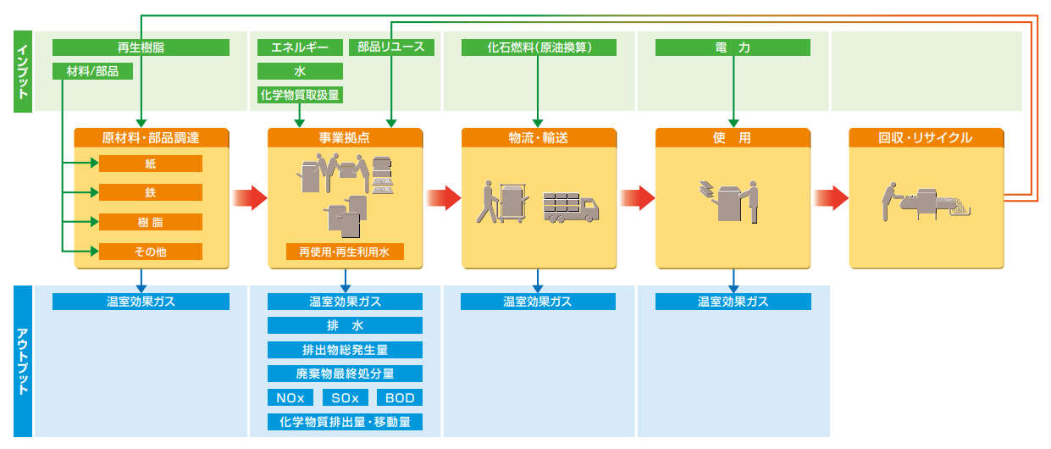
 |  |  | 単位 | 2020年3月期 | 2021年3月期 | 2022年3月期 | 2023年3月期
インプット | 原材料・部品調達 | 紙 | 1,000t | 227 | 202 | 196 | 198
 |  | 金属 | 1,000t | 57 | 47 | 46 | 52
 |  | 樹脂 | 1,000t | 52 | 43 | 44 | 45
 |  | その他 | 1,000t | 24 | 19 | 19 | 25
 | 事業拠点 | エネルギー | TJ | 4,129 | 3,697 | 3,475 | 3,501
 |  | 水 | 1,000m3 | 4,058 | 3,237 | 3,158 | 3,146
 |  | 再使用・再生利用水 | 1,000m3 | 635 | 412 | 439 | 517
 |  | 化学物質取扱量 | t | 1,468 | 1,112 | 1,389 | 1,353
 | 物流・輸送 | エネルギー（原油換算） | ML | 171 | 139 | 158 | 158
 | 使用 | 電力 | GWh | 631 | 479 | 305 | 289
 | 回収・リサイクル | 製品リユース・マテリアルリサイクル使用量 | 1,000t | 10 | 8 | 10 | 14
アウトプット | 原材料・部品調達 | 温室効果ガス | 1,000t-CO₂eq | 1,177 | 1,002 | 983 | 1,053
 | 事業拠点 | 温室効果ガス | 1,000t-CO₂eq | 351 | 290 | 263 | 249
 |  | 化学物質排出量・移動量 | t | 265 | 225 | 459 | 472
 |  | NOx | t | 77 | 54 | 47 | 54
 |  | SOx | t | 3 | 2 | 4 | 3
 |  | 排水 | 1,000m3 | 3,088 | 2,418 | 2,413 | 2,568
 |  | BOD | t | 4 | 3 | 3 | 6
 |  | 排出物総発生量 | 1,000t | 68 | 60 | 63 | 67
 |  | 廃棄物最終処分量 | 1,000t | 0.3 | 0.3 | 0.4 | 0.4
 | 物流・輸送 | 温室効果ガス | 1,000t-CO₂eq | 453 | 367 | 419 | 417
 | 使用 | 温室効果ガス | 1,000t-CO₂eq | 294 | 224 | 137 | 130

【注釈】
◆原材料・部品調達 ・算定対象製品は、複写機/複合機、プリンター、プロダクションプリンター、デジタル印刷機、ファクシミリ、周辺機、オフィス機器消耗品（トナー、トナーカートリッジ、PPC用紙など）、デジタルカメラ、電装ユニット、組込み用ユニット、サーマルメディア、ガス警報機、プロジェクター、テレビ会議システム、スキャナ。
◆事業拠点 ・化学物質の取扱量、排出量・移動量については、国内のPRTR対象物質をグローバルで集計。 ・各拠点の環境負荷は、こちらで公開。
◆物流・輸送 ・国内はリコーとリコージャパンが荷主となる分、海外は主要な国際間輸送及び一部域内輸送が算定対象。
◆使用 ・算定対象製品は、複写機/複合機、プリンター、プロダクションプリンター、デジタル印刷機、ファクシミリ、プロジェクター、テレビ会議、電装ユニット、組込みユニット、スキャナ。 電力の温室効果ガス排出量は、地域別に最新の電力CO2排出係数を用いて算出。 出典：日本（電気事業低炭素社会協議会：フォローアップ実績)、海外（IEA：CO2 Emissions Factors） これらに加え、発電に必要な燃料の調達（採掘～輸送負荷）、及び、エネルギー起源CO2以外の温室効果ガスを考慮。
◆回収・リサイクル ・製品、消耗品やパーツなどを回収し、リユースやマテリアルリサイクルに活用。（マテリアルリサイクルには、リコー製品以外からの回収材も含む。） ・製品の省資源分野環境目標で管理しているデータを基に、リユース量と回収材使用量（プラスチック・鉄）から算出。
◆算定方法・データ項目について リコーグループでは、かねてからライフサイクル全体の環境影響評価の重要性を認識し、「エコバランス」として1998年からこれに取り組んできましたが、国際的な算定ガイドラインであるGHGプロトコル・イニシアチブのスコープ3の算定基準と照らし合わせ、2012年度にリコーグループ独自に取り組んできた算定方法の見直しを行いました。

